記入例
 | 本扉 | 目次 | 本編
ページ | 1 | 4 | 15

ページ順↓ | ＊ePUBは2階層までしか対応しないので、「章➡節」のように、2階層の章立てにしてください
ページ | 章 | 節 | (200まで)
2 | はじめに |  | first entry
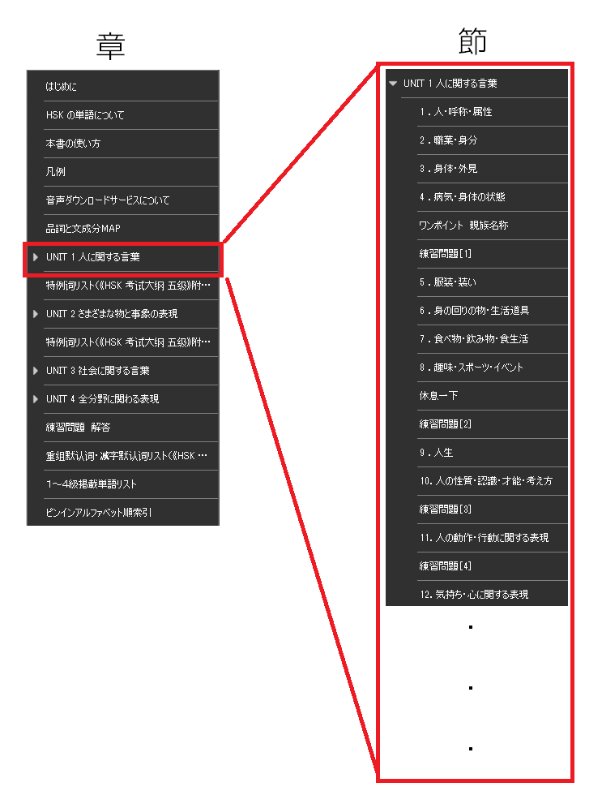
7 | HSK の単語について
8 | 本書の使い方
9 | 凡例
10 | 音声ダウンロードサービスについて
12 | 品詞と文成分MAP
15 | UNIT 1 人に関する言葉
16 |  | 1 ．人・呼称・属性
22 |  | 2 ．職業・身分
26 |  | 3 ．身体・外見 |  | こんな感じになる
28 |  | 4 ．病気・身体の状態 |  | ➡
30 |  | ワンポイント 親族名称
31 |  | 練習問題［1］
33 |  | 5 ．服装・装い
34 |  | 6 ．身の回りの物・生活道具
38 |  | 7 ．食べ物・飲み物・食生活
43 |  | 8 ．趣味・スポーツ・イベント
45 |  | 休息一下
46 |  | 練習問題［2］
48 |  | 9 ．人生
50 |  | 10．人の性質・認識・才能・考え方
63 |  | 練習問題［3］
65 |  | 11．人の動作・行動に関する表現
87 |  | 練習問題［4］
89 |  | 12．気持ち・心に関する表現
109 |  | ワンポイント いろいろな“心”
110 |  | 練習問題［5］
112 |  | 13．コミュニケーション活動
122 |  | 14．その他の人に関わることば |  |  | 参考：『合格奪取! 新HSK5級 単語トレーニングブック』アスク出版
136 |  | 練習問題［6］
138 | 特例词リスト（《HSK 考试大纲 五级》附表3）
139 | UNIT 2 さまざまな物と事象の表現
140 |  | 1 ．数字・数量に関することば
142 |  | 2 ．お金に関する表現
145 |  | 3 ．事物を数える単位（量詞）
149 |  | 4 ．時刻・時間・暦の表現
154 |  | 5 ．時間・タイミングに関する表現（副詞を中心に）
156 |  | 6 ．順序・頻度・重複・繰り返し
160 |  | ワンポイント １～５級の量詞まとめ
161 |  | 練習問題［7］
163 |  | 7 ．色
164 |  | 8 ．動物
165 |  | 9 ．天気・気候・自然
168 |  | 10．自然に関する動き
175 |  | 練習問題［8］
177 |  | 11．さまざまな事物・事象
181 |  | 12．事物・事象の状態
190 |  | 13．範囲・程度
191 |  | 14．程度その他の副詞、助詞
194 |  | 練習問題［9］
196 | 特例词リスト（《HSK 考试大纲 五级》附表3）
197 | UNIT 3 社会に関する言葉
198 |  | 1 ．地名・場所・施設
202 |  | 2 ．交通
203 |  | 3 ．情報・IT
205 |  | 4 ．学校・学問・学習に関することば
212 |  | 5 ．会社・企業・業種
215 |  | 6 ．労働・企業活動
224 |  | 休息一下
225 |  | 練習問題［10］
227 |  | 7 ．公的活動
233 |  | 8 ．社会その他に関することば
239 |  | 練習問題［11］
241 | UNIT 4 全分野に関わる表現
242 |  | 1 ．その他の副詞（一部動詞）
243 |  | 2 ．介詞（前置詞）
245 |  | 3 ．接続詞その他と呼応表現
248 |  | 4 ．感嘆詞
249 |  | ワンポイント １～５級の介詞まとめ
250 |  | ワンポイント 複文で使う呼応関係簡略表
251 |  | 練習問題［12］
253 | 練習問題 解答
261 | 重组默认词・减字默认词リスト（《HSK 考试大纲 五级》附表1、2）
263 | １～４級掲載単語リスト
277 | ピンインアルファベット順索引

